Sheet1
DC 울트라쉴드 카드수납 케이스
STI : 02 6673 4900 , Fax : 02 6406 6543
배송주소:
제품명 | DC 울트라쉴드 카드수납 케이스
이미지 | 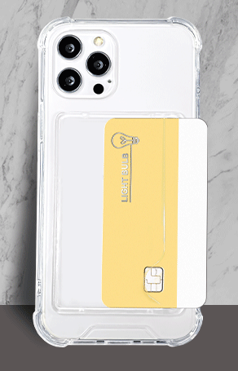
기종/색상 | 클리어 | 기종/색상 | 클리어
아이폰7/8/아이폰SE2 |  | 갤럭시S23플러스 (S916)
아이폰X/XS |  | 갤럭시S23울트라 (S918)
아이폰XR |  | 갤럭시S24 (S921)
아이폰XS MAX |  | 갤럭시S24플러스 (S926)
아이폰11 |  | 갤럭시S24울트라 (S928)
아이폰11 PRO |  | 갤럭시노트10 (N971)
아이폰11 PRO MAX |  | 갤럭시노트10플러스 (N976)
아이폰12 mini |  | 갤럭시노트20 (N981)
아이폰12/PRO |  | 갤럭시노트20울트라 (N986)
아이폰12 PRO MAX |  | 갤럭시A12 (A125)
아이폰13 mini |  | 갤럭시A13 (A136)
아이폰13 |  | 갤럭시A31 (A315)
아이폰13 PRO |  | 갤럭시A51 (A516)
아이폰13 PRO MAX |  | 갤럭시A71 (A716)
아이폰14 |  | 갤럭시A32 LTE (A325)
아이폰14 PLUS |  | 갤럭시A32 5G (A326)
아이폰14 PRO |  | 갤럭시A42 (A426)
아이폰14 PRO MAX |  | 갤럭시A52 (A526)
아이폰15 |  | 갤럭시A82 (A826)
아이폰15 PLUS |  | 갤럭시A23 (A235)
아이폰15 PRO |  | 갤럭시A33 (A336)
아이폰15 PRO MAX |  | 갤럭시A53 (A536)
갤럭시S20 (G981) |  | 갤럭시A24 (A245)
갤럭시S20플러스 (G986) |  | 갤럭시A34 (A346)
갤럭시S20울트라 (G988) |  | 갤럭시A54 (A546)
갤럭시S20 FE (G781) |  | 갤럭시A25 (A256)
갤럭시S21 (G991) |  | 갤럭시M33 (M336)
갤럭시S21플러스 (G996) |  | 갤럭시M53 (M536)
갤럭시S21울트라 (G998) |  | 갤럭시M44 (M446)
갤럭시S22플러스 (S906)
갤럭시S22울트라 (S908)

